Karte
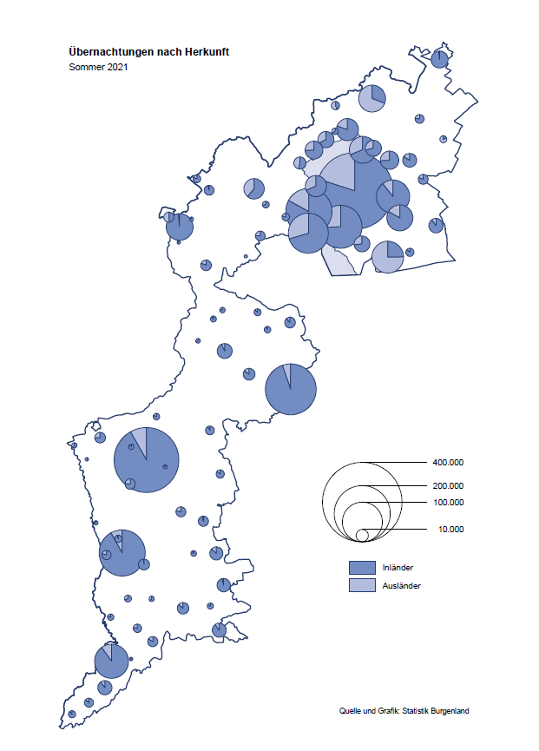

Bgld
Ankünfte nach Unterkunftsart |  |  |  |  |  |  |  | Übernachtungen nach Unterkunftsart |  |  |  |  |  |  |  | Daten für Grafik 2:
Sommer 2021 |  |  |  |  |  |  |  | Sommer 2021 |  |  |  |  |  |  |  |  | Monat | 2021 | 2020 | Ø 2010-2020 | 2020 | 2019 | 2018 | 2017 | 2016 | 2015 | 2014 | 2013 | 2012 | 2011 | 2010

Unterkunftsart | Ankünfte |  |  |  |  |  |  | Unterkunftsart | Übernachtungen |  |  |  |  |  |  |  |  | 2,300,221 | 2,287,961 | 2,920,278 | 2,287,961 | 3,144,232 | 3,050,564 | 3,092,657 | 3,084,025 | 2,914,691 | 2,912,637 | 2,853,243 | 2,938,655 | 2,933,357 | 2,911,034
 | Inländer |  | Ausländer |  | insgesamt |  |  |  | Inländer |  | Ausländer |  | insgesamt
 | 2020 | 2021 | 2020 | 2021 | 2020 | 2021 | % |  | 2020 | 2021 | 2020 | 2021 | 2020 | 2021 | % | Jänner | 1 | 29,476 | 145,353 | 138,168 | 145,353 | 142,561 | 145,246 | 145,386 | 144,674 | 134,038 | 133,981 | 132,179 | 136,230 | 128,519 | 131,684
 |  |  |  |  |  |  |  |  |  |  |  |  |  |  |  | Feber | 2 | 34,472 | 151,431 | 139,118 | 151,431 | 140,588 | 142,295 | 142,728 | 145,581 | 135,782 | 142,631 | 131,305 | 135,387 | 132,050 | 130,518
Burgenland | 523,508 | 596,828 | 78,273 | 110,558 | 601,781 | 707,386 | 17.5% | Burgenland | 1,537,921 | 1,724,921 | 309,412 | 415,275 | 1,847,333 | 2,140,196 | 15.9% | März | 3 | 45,792 | 64,358 | 148,120 | 64,358 | 163,253 | 168,732 | 155,317 | 173,021 | 148,988 | 147,200 | 164,265 | 148,907 | 139,865 | 155,416
Gewerbl. Beherbergungsbetrieb | 342,154 | 413,992 | 43,535 | 70,411 | 385,689 | 484,403 | 25.6% | Gewerbl. Beherbergungsbetrieb | 859,938 | 1,014,775 | 158,149 | 236,404 | 1,018,087 | 1,251,179 | 22.9% | April | 4 | 50,285 | 5,072 | 193,444 | 5,072 | 244,826 | 224,025 | 232,034 | 202,440 | 201,029 | 212,756 | 185,187 | 215,698 | 211,430 | 193,387
5/4-Stern | 190,023 | 240,701 | 20,811 | 33,749 | 210,834 | 274,450 | 30.2% | 5/4-Stern | 496,200 | 615,110 | 89,747 | 125,692 | 585,947 | 740,802 | 26.4% | Mai | 5 | 158,476 | 46,179 | 267,078 | 46,179 | 283,418 | 306,488 | 278,950 | 328,809 | 292,559 | 285,056 | 297,188 | 278,023 | 257,616 | 283,574
3-Stern | 124,453 | 142,626 | 17,752 | 26,063 | 142,205 | 168,689 | 18.6% | 3-Stern | 296,882 | 328,176 | 54,797 | 74,539 | 351,679 | 402,715 | 14.5% | Juni | 6 | 333,648 | 233,437 | 307,010 | 233,437 | 353,757 | 312,160 | 347,452 | 298,750 | 304,686 | 319,646 | 276,693 | 292,628 | 343,074 | 294,830
2/1-Stern | 27,678 | 30,665 | 4,972 | 10,599 | 32,650 | 41,264 | 26.4% | 2/1-Stern | 66,856 | 71,489 | 13,605 | 36,173 | 80,461 | 107,662 | 33.8% | Juli | 7 | 472,159 | 447,640 | 423,318 | 447,640 | 430,134 | 431,967 | 436,808 | 437,717 | 417,086 | 403,168 | 408,674 | 409,575 | 413,893 | 419,841
Privatquartier nicht auf Bauernhof | 27,754 | 28,865 | 4,944 | 6,073 | 32,698 | 34,938 | 6.9% | Privatquartier nicht auf Bauernhof | 71,208 | 74,931 | 21,149 | 25,964 | 92,357 | 100,895 | 9.2% | August | 8 | 557,336 | 546,671 | 508,075 | 546,671 | 513,292 | 486,508 | 503,565 | 510,434 | 483,048 | 494,104 | 488,499 | 519,743 | 517,405 | 525,560
Privatquartier auf Bauernhof | 13,246 | 13,760 | 2,194 | 2,369 | 15,440 | 16,129 | 4.5% | Privatquartier auf Bauernhof | 38,167 | 38,103 | 10,829 | 10,590 | 48,996 | 48,693 | -0.6% | September | 9 | 360,851 | 369,853 | 293,791 | 369,853 | 301,838 | 294,404 | 306,558 | 299,008 | 282,739 | 260,716 | 264,879 | 291,135 | 281,631 | 278,944
Campingplatz | 91,249 | 85,123 | 16,654 | 18,314 | 107,903 | 103,437 | -4.1% | Campingplatz | 285,996 | 271,173 | 57,990 | 65,916 | 343,986 | 337,089 | -2.0% | Oktober | 10 | 257,726 | 203,553 | 212,194 | 203,553 | 225,667 | 217,367 | 218,450 | 217,470 | 203,272 | 206,019 | 203,858 | 211,959 | 211,883 | 214,636
Kurheim der Sozialvers.träger | 1,854 | 2,241 | 6 | 6 | 1,860 | 2,247 | 20.8% | Kurheim der Sozialvers.träger | 47,770 | 61,514 | 149 | 158 | 47,919 | 61,672 | 28.7% | Nov | 11 |  | 46,036 | 164,967 | 46,036 | 193,867 | 183,958 | 181,241 | 179,370 | 171,475 | 171,477 | 179,421 | 179,009 | 165,174 | 163,604
Private und öffentliche Kurheime | 7,563 | 7,484 | 130 | 120 | 7,693 | 7,604 | -1.2% | Private und öffentliche Kurheime | 102,429 | 119,072 | 760 | 912 | 103,189 | 119,984 | 16.3% | Dez | 12 |  | 28,378 | 124,993 | 28,378 | 151,031 | 137,414 | 144,168 | 146,751 | 139,989 | 135,883 | 121,095 | 120,361 | 130,817 | 119,040
Jugendherberge | 2,096 | 2,062 | 411 | 247 | 2,507 | 2,309 | -7.9% | Jugendherberge | 4,972 | 5,929 | 649 | 696 | 5,621 | 6,625 | 17.9%
Ferienwohnung, Ferienhaus | 32,386 | 37,945 | 8,789 | 11,102 | 41,175 | 49,047 | 19.1% | Ferienwohnung, Ferienhaus | 115,331 | 126,930 | 55,654 | 65,564 | 170,985 | 192,494 | 12.6% | Überschrift1: | Übernachtungen im Burgenland 2015
Sonstige Unterkunft | 5,206 | 5,356 | 1,610 | 1,916 | 6,816 | 7,272 | 6.7% | Sonstige Unterkunft | 12,110 | 12,494 | 4,083 | 9,071 | 16,193 | 21,565 | 33.2% | Überschrift2: | im Vergleich zu 2015 und Ø 2005-2015

Übernachtungen im Sommer nach Unterkunftsarten
Übernachtungen nach Monaten
 |  |  |  |  |  |  |  |  |  |  |  |  |  |  |  | Daten für Grafik 1:
 |  |  |  |  |  |  |  |  |  |  |  |  |  |  |  |  | 2021 | 2020
 |  |  |  |  |  |  |  |  |  |  |  |  |  |  |  | 5/4-Stern | 740,802 | 585,947
 |  |  |  |  |  |  |  |  |  |  |  |  |  |  |  | 3-Stern | 402,715 | 351,679
 |  |  |  |  |  |  |  |  |  |  |  |  |  |  |  | 2/1-Stern | 107,662 | 80,461
 |  |  |  |  |  |  |  |  |  |  |  |  |  |  |  | Privatquartier | 149,588 | 141,353
 |  |  |  |  |  |  |  |  |  |  |  |  |  |  |  | Campingplatz | 337,089 | 343,986
 |  |  |  |  |  |  |  |  |  |  |  |  |  |  |  | Kurheim, Erhol. | 181,656 | 151,108
 |  |  |  |  |  |  |  |  |  |  |  |  |  |  |  | Sonst. Unterk. | 220,684 | 192,799

 |  |  |  |  |  |  |  |  |  |  |  |  |  |  |  | Kontrolle | 2,140,196 | 1,847,333

Gemeinde20
Die 20 Gemeinden mit den meisten Übernachtungen
Sommer 2021

Gemeinde | Ankünfte |  |  | Übernachtungen
 | 2020 | 2021 | % | 2020 | 2021 | %

Podersdorf am See | 119,813 | 116,291 | -2.9% | 377,861 | 369,042 | -2.3%
Bad Tatzmannsdorf | 49,576 | 61,823 | 24.7% | 210,485 | 264,125 | 25.5%
Lutzmannsburg | 36,860 | 63,378 | 71.9% | 96,787 | 162,032 | 67.4%
Rust | 44,496 | 47,794 | 7.4% | 125,212 | 135,204 | 8.0%
Stegersbach | 37,937 | 49,057 | 29.3% | 107,466 | 133,057 | 23.8%
Illmitz | 32,259 | 34,335 | 6.4% | 109,970 | 115,665 | 5.2%
Mörbisch am See | 27,683 | 32,721 | 18.2% | 88,224 | 100,016 | 13.4%
Jennersdorf | 25,328 | 29,042 | 14.7% | 63,201 | 72,657 | 15.0%
Frauenkirchen | 25,783 | 30,085 | 16.7% | 61,923 | 69,645 | 12.5%
Pamhagen | 9,649 | 12,297 | 27.4% | 52,791 | 63,530 | 20.3%
Neusiedl am See | 14,815 | 17,299 | 16.8% | 39,786 | 45,652 | 14.7%
Parndorf | 16,471 | 24,588 | 49.3% | 27,046 | 45,372 | 67.8%
Bad Sauerbrunn | 3,775 | 4,905 | 29.9% | 37,810 | 44,792 | 18.5%
Sankt Andrä am Zicksee | 6,967 | 6,841 | -1.8% | 37,375 | 41,961 | 12.3%
Jois | 9,295 | 11,265 | 21.2% | 26,648 | 30,469 | 14.3%
Oggau am Neusiedler See | 9,277 | 9,007 | -2.9% | 30,037 | 28,279 | -5.9%
Eisenstadt | 6,888 | 9,890 | 43.6% | 15,157 | 25,856 | 70.6%
Gols | 8,791 | 8,332 | -5.2% | 20,152 | 21,238 | 5.4%
Purbach am Neusiedler See | 7,206 | 7,430 | 3.1% | 18,703 | 19,645 | 5.0%
Kittsee | 857 | 941 | 9.8% | 14,974 | 17,881 | 19.4%

Die 10 Gemeinden mit den meisten Übernachtungen im Sommer
 |  |  |  |  |  |  |  | Daten für Grafik: | 2020 | 2021 | 2020 | 2021
 |  |  |  |  |  |  | 1 | Podersdorf am See | 377,861 | 369,042 | 68.3 | 56.3
 |  |  |  |  |  |  | 2 | Bad Tatzmannsdorf | 210,485 | 264,125 | 38.0 | 40.3
 |  |  |  |  |  |  | 3 | Lutzmannsburg | 96,787 | 162,032 | 17.5 | 24.7
 |  |  |  |  |  |  | 4 | Rust | 125,212 | 135,204 | 22.6 | 20.6
 |  |  |  |  |  |  | 5 | Stegersbach | 107,466 | 133,057 | 19.4 | 20.3
 |  |  |  |  |  |  | 6 | Illmitz | 109,970 | 115,665 | 19.9 | 17.7
 |  |  |  |  |  |  | 7 | Mörbisch am See | 88,224 | 100,016 | 15.9 | 15.3
 |  |  |  |  |  |  | 8 | Jennersdorf | 63,201 | 72,657 | 11.4 | 11.1
 |  |  |  |  |  |  | 9 | Frauenkirchen | 61,923 | 69,645 | 11.2 | 10.6
 |  |  |  |  |  |  | 10 | Pamhagen | 52,791 | 63,530 | 9.5 | 9.7
 |  |  |  |  |  |  |  | restliche Gemeinden | 553,413 | 655,223 | 100.0 | 100.0

 |  |  |  |  |  |  |  | Insgesamt | 1,847,333 | 2,140,196

